Donne N° 1
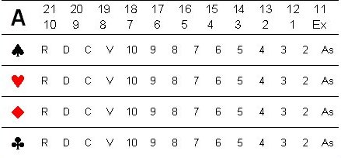
Preneur Nord/Donneur Nord | SUD
 |  |  | Tournoi : | 1ére Série
 |  |  | Séance : | 2
 |  |  | Date | 2023-12-16
 |  |  | Donne : | 01

EST |  | OUEST

 | NORD
 |  |  |  | Chien :
 |  |  |  | A : 12
Top : 60 |  |  |  | P :
Bulle : -56 |  |  |  | C :
Chutées : 3 |  |  |  | K : 9 8
 |  |  |  | T : D C As

